Sheet1
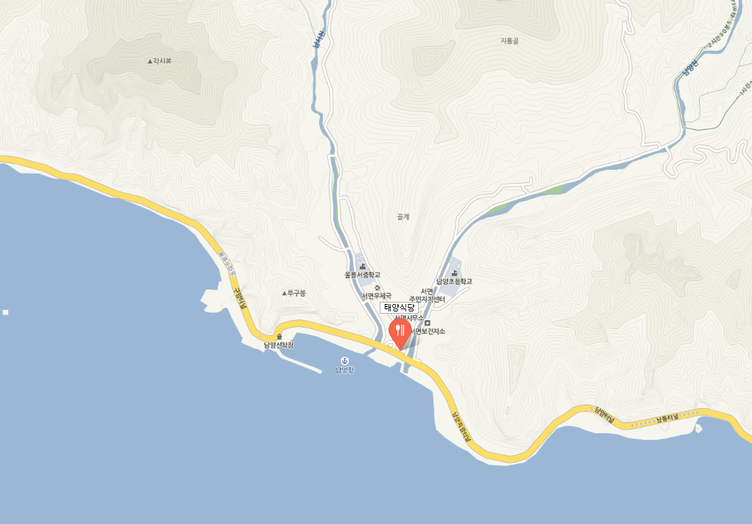
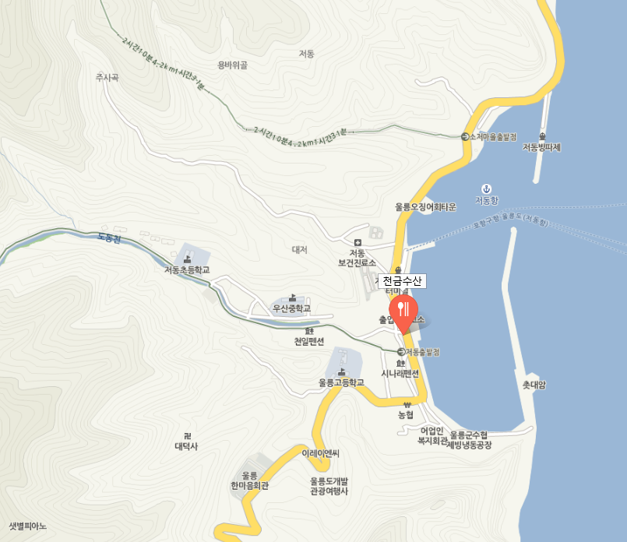
 | 시간 | 장소 | 금액 | 인수/횟수 | 총합 | 목적 | 비고
수요일 | 20:00:00 | 인천 | 12,000 | 1 | 12,000 | 톨게이트비
수요일 | 23:00:00 | 강릉 | 50,000 | 1 | 50,000 | 모텔비
목요일 | 7:30:00 | 강릉여객터미널 | 61,000 | 2 | 122,000 | 무료주차장
목요일 | 12:00:00 | 울릉도 |  | 1 | - | 도착
목요일 | 13:00:00 | 천수금산(점심) | 20,000 | 1 | 20,000
목요일 | 14:00:00 | 독도 | 56,500 | 1 | 56,500 | 독도왕복
목요일 | 18:00:00 | 울릉도 |  | 1 | - | 복귀
목요일 | 20:00:00 | 울릉도 - 저동항근처 | 20,000 | 1 | 20,000 | 숙박
금요일 | 오전 | 오전 - 천수금산 | 20,000 | 1 | 20,000 | 식사
금요일 |  | 울릉도 등대 |  | 1 | -
금요일 | 점심 | 임관식당 - 점심 | 20,000 | 1 | 20,000 | 식사
금요일 | 저녁 | 나리촌 식당 - 저녁 | 20,000 | 1 | 20,000
금요일 |  | 차타고 저동항으로 이동 |  | 1 | 20,000 | 식사
금요일 | 18:00:00 | 숙박 - 저동항 | 50,000 | 1 | 50,000
토요일 | 10:00:00 | 울릉도 - 저동항 |  | 1 | - | 복귀
토요일 | 12:00:00 | 강릉항 |  | 1 | - | 도착
토요일 | 14:00:00 | 강릉 - 커피집 |  | 1 | -
토요일 | 15:00:00 | 인천 | 12,000 | 1 | 12,000 | 복귀
 |  | 총합 |  |  | 422,500

 |  | 천수금산
 |  | 나리촌 식당
 |  | 태양식당
 |  | 민광식당
 |  | 울릉도 등대

민관식당 |  |  |  |  |  |  |  | 나리촌 식당 | 울릉등도
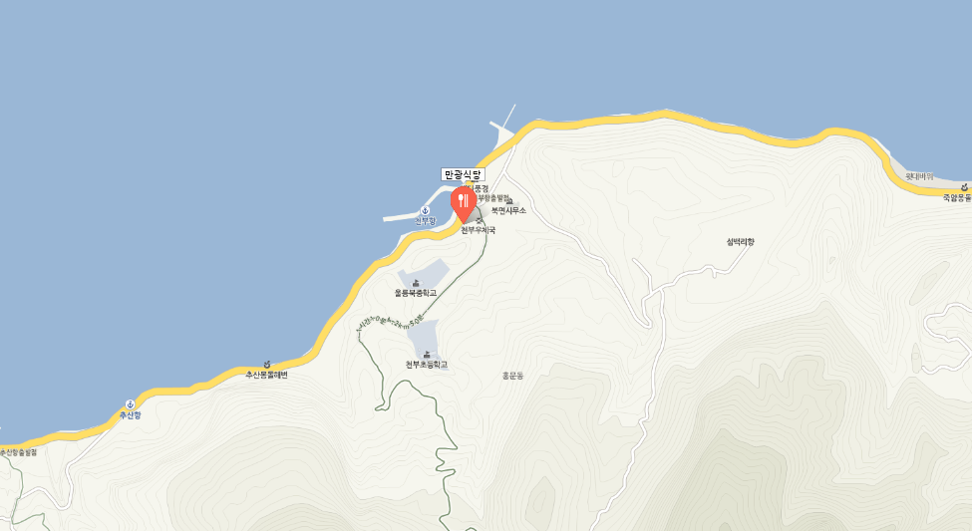
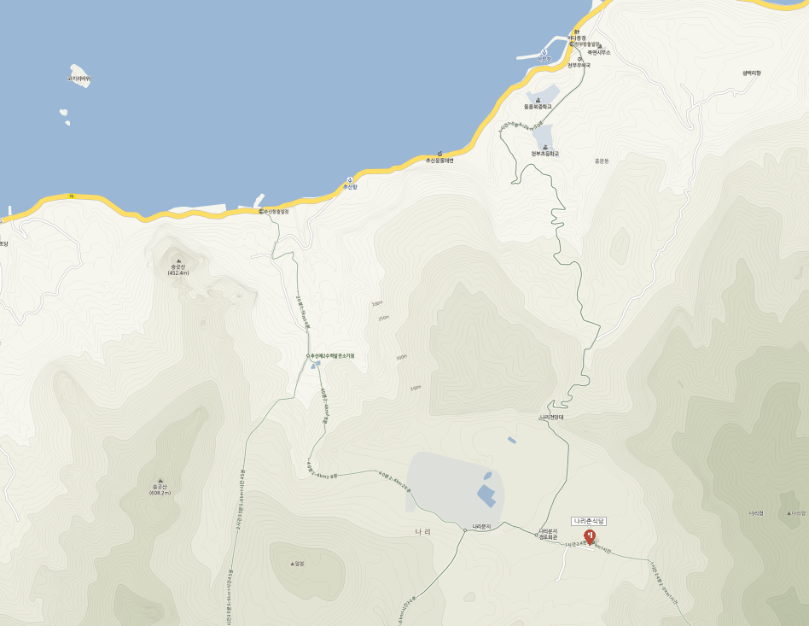
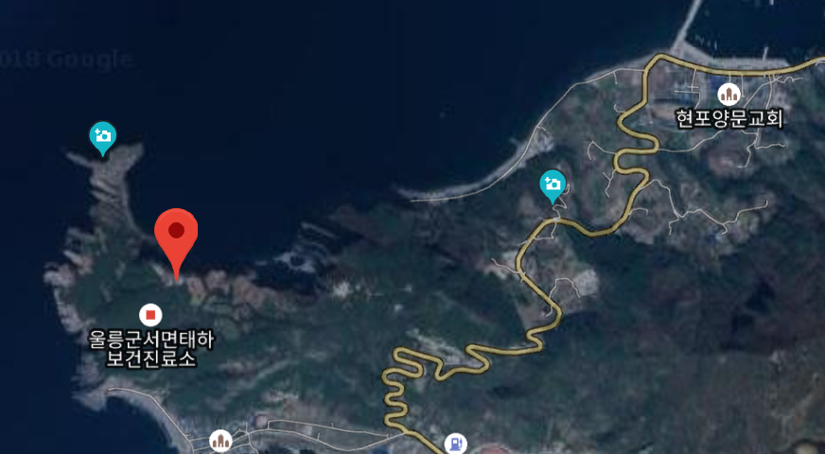

태양식당 |  |  |  |  |  |  |  | 천수금산 | 몽동해수욕장

